IAPPE-GTO-ISPG-IA-26
INSTITUTO DE SALUD PÚBLICA DEL ESTADO DE GUANAJUATO
Presupuesto de Egresos para el Ejercicio Fiscal 2026
Clasificador por Objeto del Gasto |  | Importe
Total |  | 19,529,889,300.52
Servicios Personales |  | 11,032,354,774.05
 | Remuneraciones al Personal de Carácter Permanente | 3,003,171,196.00
 | Remuneraciones al Personal de Carácter Transitorio | 1,380,496,200.96
 | Remuneraciones Adicionales y Especiales | 2,459,833,552.09
 | Seguridad Social | 865,044,609.00
 | Otras Prestaciones Sociales y Económicas | 2,878,119,348.00
 | Previsiones | 288,200,289.00
 | Pago de Estímulos a Servidores Públicos | 157,489,579.00
Materiales y Suministros |  | 4,328,375,634.76
 | Materiales de Administración, Emisión de Documentos y Artículos Oficiales | 145,896,350.00
 | Alimentos y Utensilios | 147,777,122.00
 | Materias Primas y Materiales de Producción y Comercialización | 30,000.00
 | Materiales y Artículos de Construcción y de Reparación | 10,729,329.00
 | Productos Químicos, Farmacéuticos y de Laboratorio | 3,817,653,455.76
 | Combustibles, Lubricantes y Aditivos | 71,912,690.00
 | Vestuario, Blancos, Prendas de Protección y Artículos Deportivos | 84,250,096.00
 | Materiales y Suministros para Seguridad | -
 | Herramientas, Refacciones y Accesorios Menores | 50,126,592.00
Servicios Generales |  | 3,662,805,389.71
 | Servicios Básicos | 174,414,960.00
 | Servicios de Arrendamiento | 23,228,003.65
 | Servicios Profesionales, Científicos, Técnicos y Otros Servicios | 1,794,888,400.00
 | Servicios Financieros, Bancarios y Comerciales | 2,500,125.00
 | Servicios de Instalación, Reparación, Mantenimiento y Conservación | 1,259,288,708.44
 | Servicios de Comunicación Social y Publicidad | 26,030,000.00
 | Servicios de Traslado y Viáticos | 3,244,146.00
 | Servicios Oficiales | 3,827,690.00
 | Otros Servicios Generales | 375,383,356.62
Transferencias, Asignaciones, Subsidios y Otras Ayudas |  | 1,864,502.00
 | Transferencias Internas y Asignaciones al Sector Público | -
 | Transferencias al Resto del Sector Público | -
 | Subsidios y Subvenciones | 390,000.00
 | Ayudas Sociales | 1,474,502.00
 | Pensiones y Jubilaciones | -
 | Transferencias a Fideicomisos, Mandatos y Otros Análogos | -
 | Transferencias a la Seguridad Social | -
 | Donativos | -
 | Transferencias al Exterior | -
Bienes Muebles, Inmuebles e Intangibles |  | 204,489,000.00
 | Mobiliario y Equipo de Administración | 2,408,000.00
 | Mobiliario y Equipo Educacional y Recreativo | -
 | Equipo e Instrumental Médico y de Laboratorio | 202,000,000.00
 | Vehículos y Equipo de Transporte | -
 | Equipo de Defensa y Seguridad | -
 | Maquinaria, Otros Equipos y Herramientas | 81,000.00
 | Activos Biológicos | -
 | Bienes Inmuebles | -
 | Activos Intangibles | -
Inversión Pública |  | 300,000,000.00
 | Obra Pública en Bienes de Dominio Publico | -
 | Obra Pública en Bienes Propios | 300,000,000.00
 | Proyectos Productivos y Acciones de Fomento | -
Inversiones Financieras y Otras Provisiones |  | -
 | Inversiones para el Fomento de Actividades Productivas | -
 | Acciones y Participaciones de Capital | -
 | Compra de Títulos y Valores | -
 | Concesión de Préstamos | -
 | Inversiones en Fideicomisos, Mandatos y Otros Análogos | -
 | Fideicomiso de Desastres Naturales (Informativo) | -
 | Otras Inversiones Financieras | -
 | Provisiones para Contingencias y Otras Erogaciones Especiales | -
Participaciones y Aportaciones |  | -
 | Participaciones | -
 | Aportaciones | -
 | Convenios | -
Deuda Pública |  | -
 | Amortización de la Deuda Pública | -
 | Intereses de la Deuda Pública | -
 | Comisiones de la Deuda Pública | -
 | Gastos de la Deuda Pública | -
 | Costo por Coberturas | -
 | Apoyos Financieros | -
 | Adeudos de Ejercicios Fiscales Anteriores (ADEFAS) | -

INSTITUTO DE SALUD PÚBLICA DEL ESTADO DE GUANAJUATO
Presupuesto de Egresos para el Ejercicio Fiscal 2026
Clasificación Administrativa |  | Importe
Total |  | 19,529,889,300.52
Poder Ejecutivo
Poder Legislativo
Poder Judicial
Órganos Autónomos*
Otras Entidades Paraestatales y organismos |  | 19,529,889,300.52

INSTITUTO DE SALUD PÚBLICA DEL ESTADO DE GUANAJUATO
Presupuesto de Egresos para el Ejercicio Fiscal 2026
Clasificación Funcional del Gasto |  | Importe
Total |  | 19,529,889,300.52
Gobierno
Desarrollo Social |  | 19,529,889,300.52
Desarrollo Económico
Otras no clasificadas en funciones anteriores

INSTITUTO DE SALUD PÚBLICA DEL ESTADO DE GUANAJUATO
Presupuesto de Egresos para el Ejercicio Fiscal 2026
Clasificación por Tipo de Gasto |  | Importe
Total |  | 19,529,889,300.52
Gasto Corriente |  | 19,025,400,300.52
Gasto de Capital |  | 504,489,000.00
Amortización de la deuda y disminución de pasivos
Pensiones y Jubilaciones
Participaciones

INSTITUTO DE SALUD PÚBLICA DEL ESTADO DE GUANAJUATO
Presupuesto de Egresos para el Ejercicio Fiscal 2026
Prioridades de Gasto
Los recursos proyectados corresponde principalmente para servicios personales

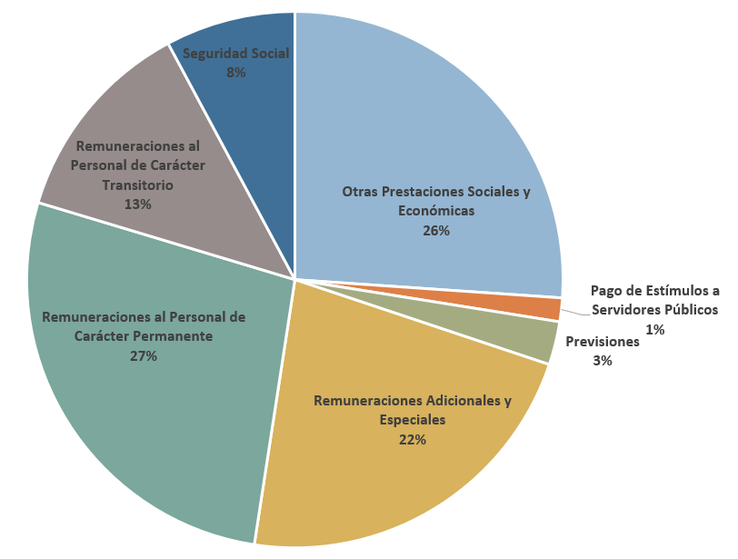

En los capítulos 2000 y 3000 se distribuye en los siguientes conceptos:
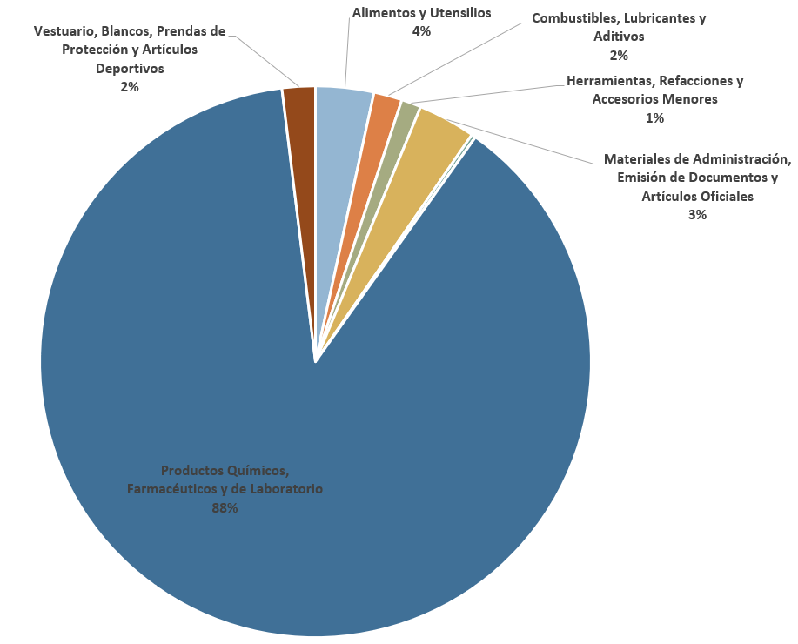

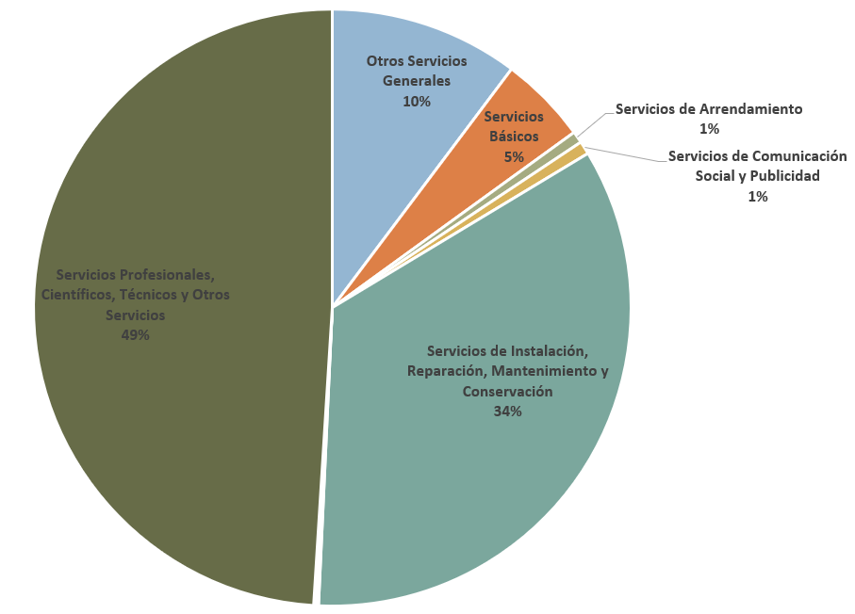

INSTITUTO DE SALUD PÚBLICA DEL ESTADO DE GUANAJUATO
Presupuesto de Egresos para el Ejercicio Fiscal 2026
Programas y Proyectos |  | Importe
Total |  | 19,529,889,300.52
E012PB11102600 | Operación del Centro Estatal de Medicina Transfusional | 88,098,702.00
E012PB11112600 | Operación del Sistema de Urgencias del Estado de Guanajuato | 246,076,280.00
E012PB11132600 | Operación del Centro Estatal de Trasplantes | 23,765,160.00
E012PB12072600 | Hospitalización y valoración de pacientes en el Hospital General Acámbaro Miguel Hidalgo | 360,652,687.44
E012PB12102600 | Hospitalización y valoración de pacientes en el Hospital General Celaya | 672,913,169.29
E012PB12132600 | Hospitalización y valoración de pacientes en el Hospital General de San José Iturbide | 230,353,470.00
E012PB12162600 | Hospitalización y valoración de pacientes en el Hospital General de Silao | 448,277,083.00
E012PB12192600 | Hospitalización y valoración de pacientes en el Hospital General Dolores Hidalgo "Cuna de la independencia Nacional" | 282,428,206.00
E012PB12222600 | Hospitalización y valoración de pacientes en el Hospital General Guanajuato Dr. Valentín Gracia | 345,228,145.00
E012PB12252600 | Hospitalización y valoración de pacientes en el Hospital General Irapuato | 618,928,335.93
E012PB12282600 | Hospitalización y valoración de pacientes en el Hospital General León | 2,971,652,049.30
E012PB12312600 | Hospitalización y valoración de pacientes en el Hospital General Pénjamo | 265,037,956.00
E012PB12342600 | Hospitalización y valoración de pacientes en el Hospital General Salamanca | 274,167,944.00
E012PB12372600 | Hospitalización y valoración de pacientes en el Hospital General Salvatierra | 275,855,402.00
E012PB12402600 | Hospitalización y valoración de pacientes en el Hospital General San Luis de la Paz | 218,322,417.92
...

